Summary table
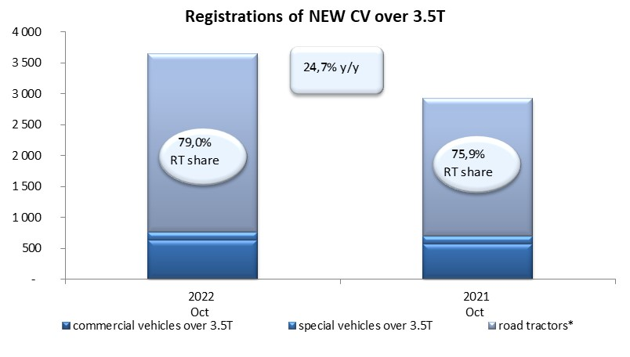
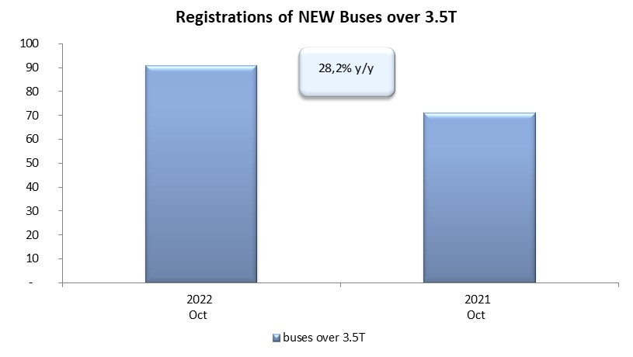
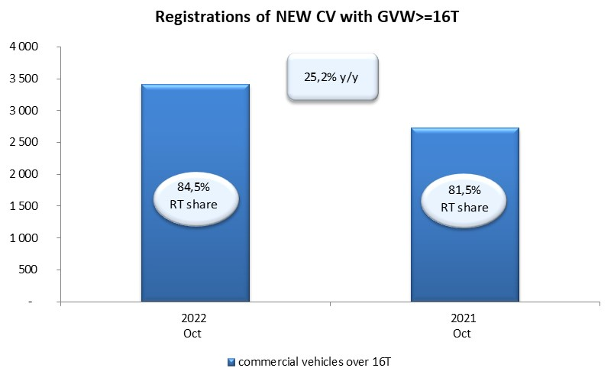
PZPM based on CEP (Central Register of Vehicles) |  |  |  |  |  | 04/11/2022
 |  |  |  |  |  | units
FIRST REGISTRATIONS OF NEW COMMERCIAL VEHICLES OVER 3.5T
 | 2022 Oct | 2021 Oct | % change y/y | 2022 Jan - Oct | 2021 Jan - Oct | % change y/y
CV - TOTAL | 3,651 | 2,927 | 24.7% | 27,628 | 26,176 | 5.5%
commercial vehicles over 3.5T | 634 | 579 | 9.5% | 5,949 | 5,399 | 10.2%
special vehicles over 3.5T | 133 | 125 | 6.4% | 892 | 744 | 19.9%
road tractors* | 2,884 | 2,223 | 29.7% | 20,787 | 20,033 | 3.8%
BUSES - TOTAL | 91 | 71 | 28.2% | 913 | 1,127 | -19.0%
COMMERCIAL VEHICLES - TOTAL | 3,742 | 2,998 | 24.8% | 28,541 | 27,303 | 4.5%
*/ For 2021 the data does not cover new registrations of domestic producers their own brands

